Hoja1
Ingrese en el numero el nombre correspondiente

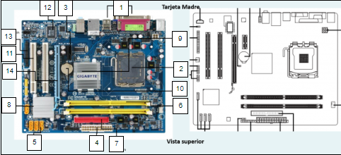
 | NOMBRES | 1
 | Puertos de entrada y salida | 2
 | Socket del procesador | 3
 | Ranura de expansión PCI-Express x16 | 4
 | Conector de energía | 5
 | Conector SATA | 6
 | Ranuras de expansión de memoria RAM | 7
 | Conector IDE | 8
 | Puente sur | 9
 | Puente norte | 10
 | Socket pila | 11
 | Ranura PCI | 12
 | BIOS | 13
 | Conector FDD | 14
 | Ranura de expansión PCI-Express x4

